Acupuntura
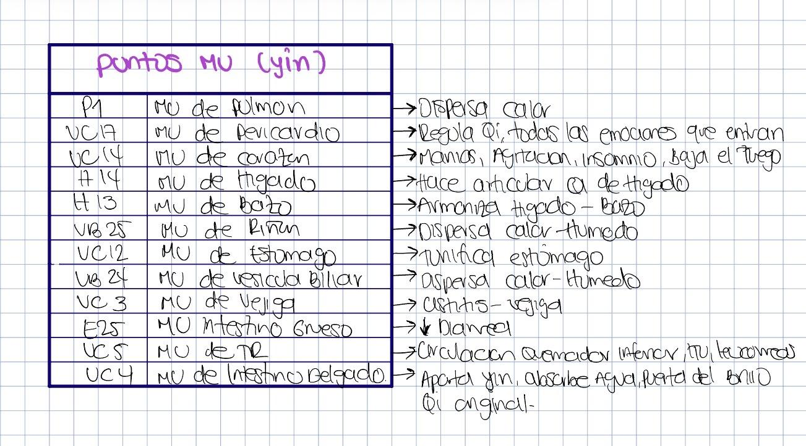
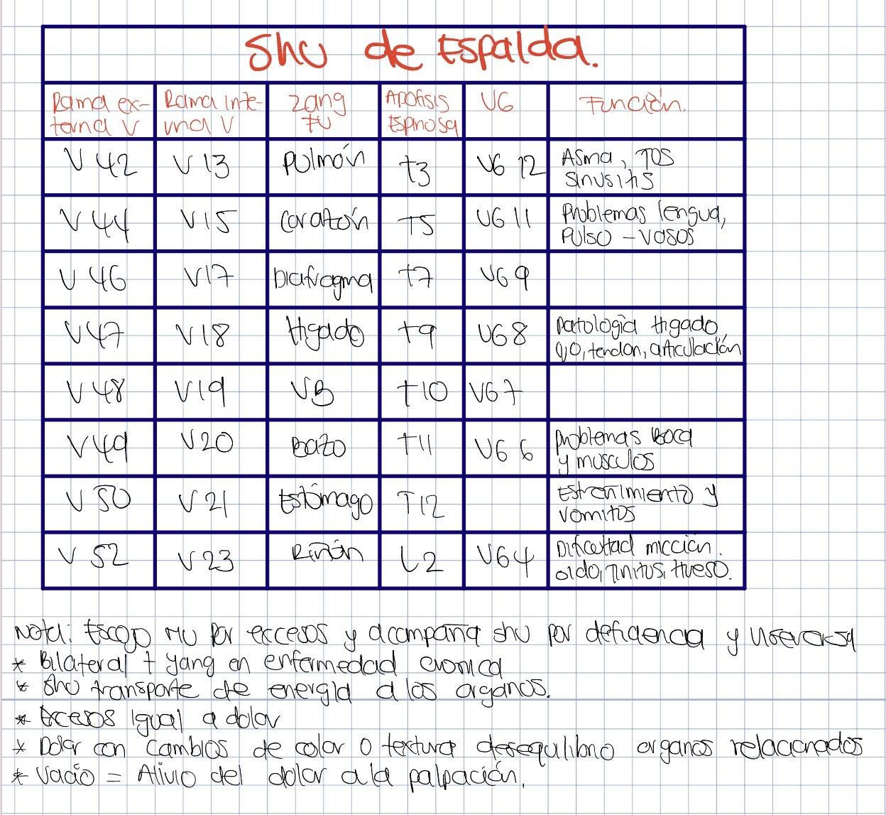
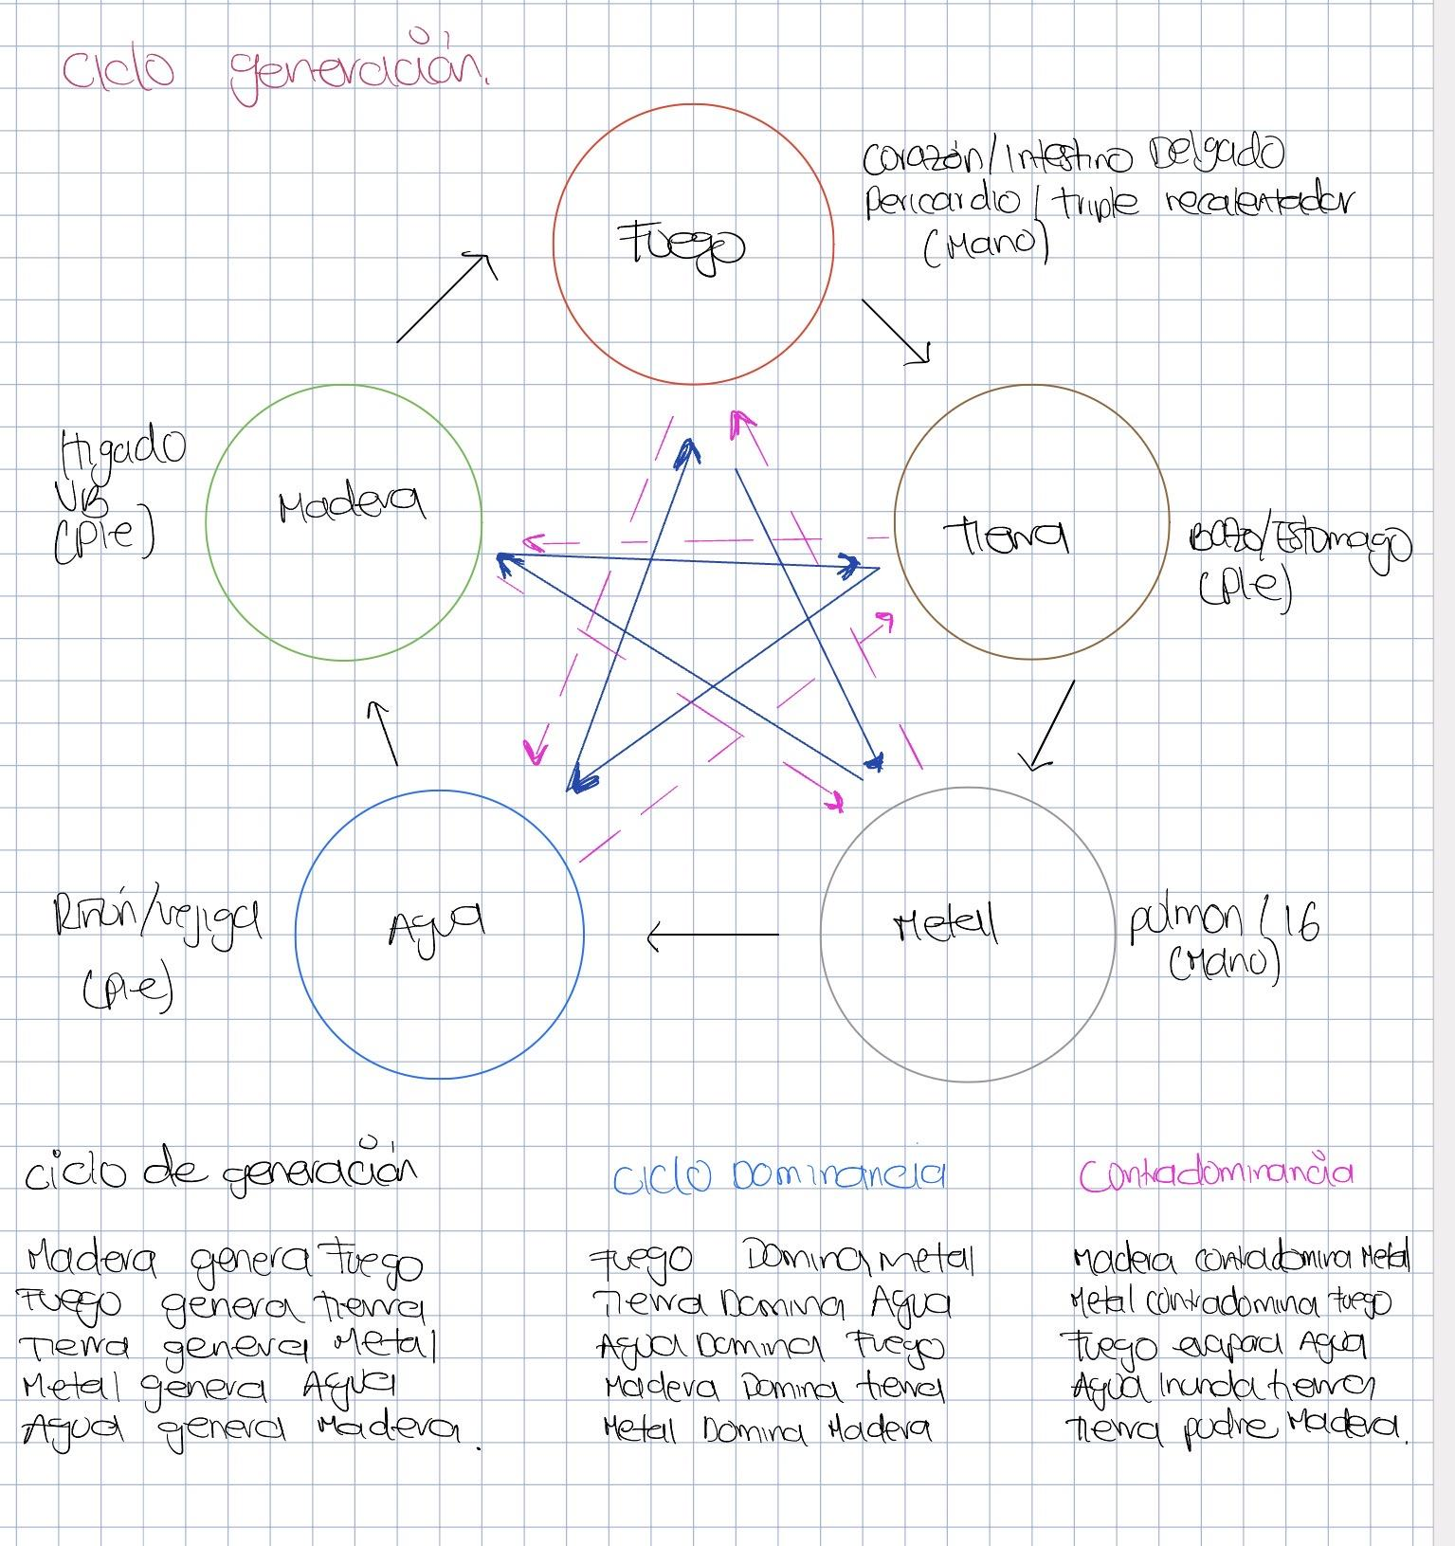
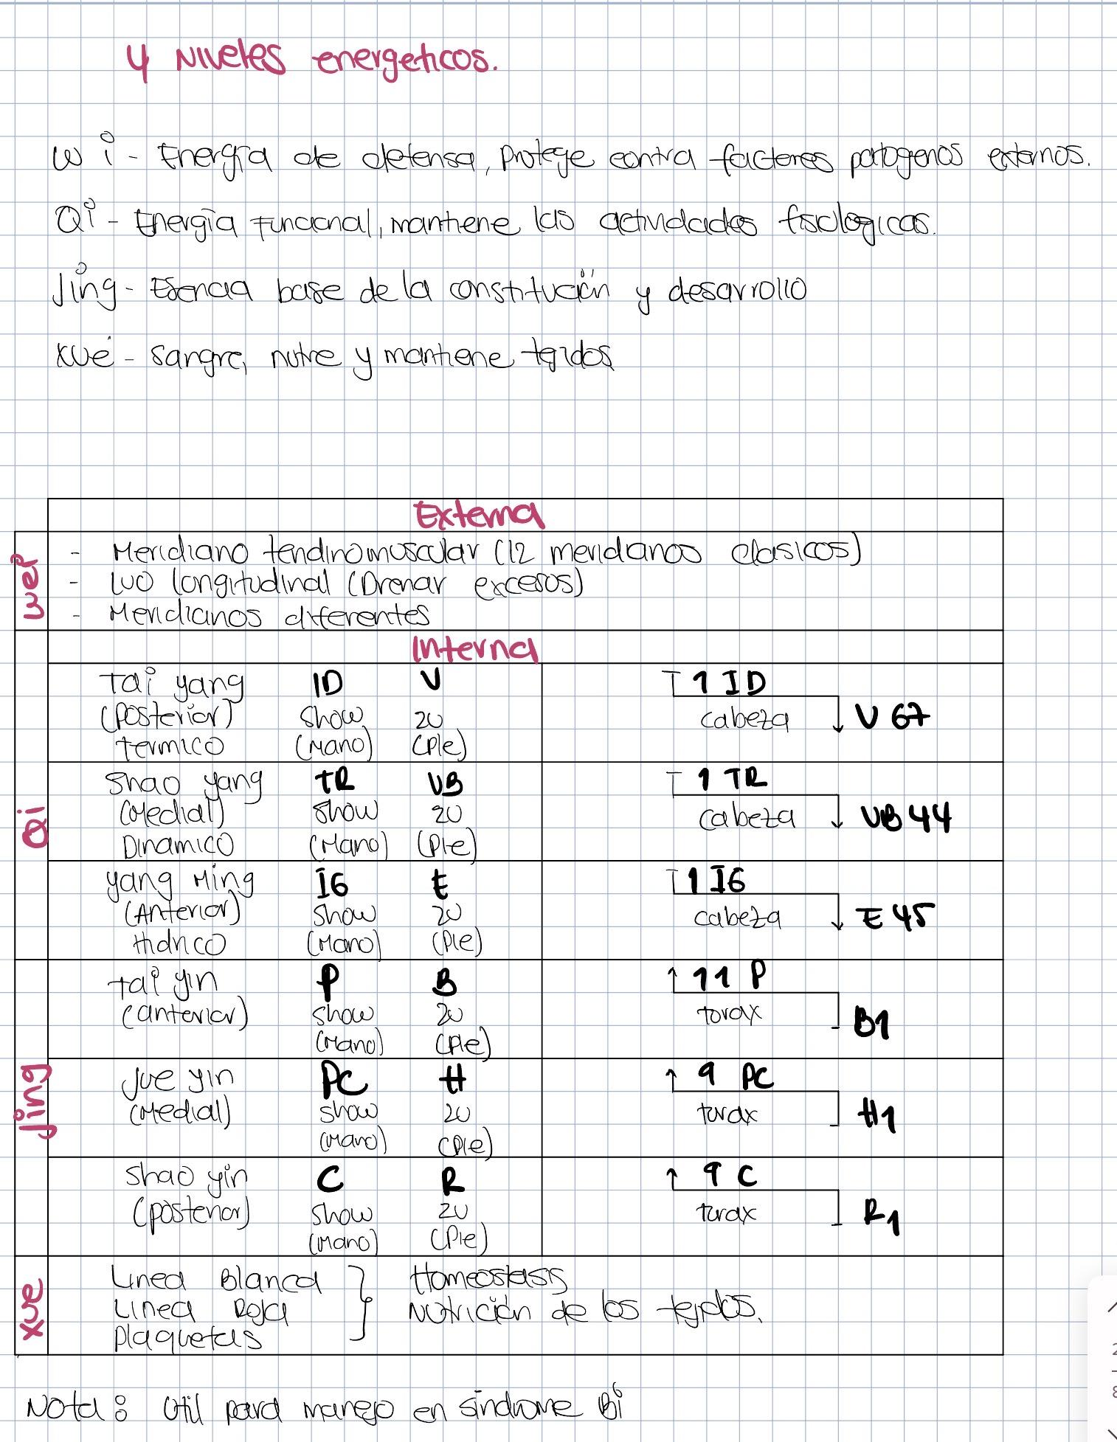

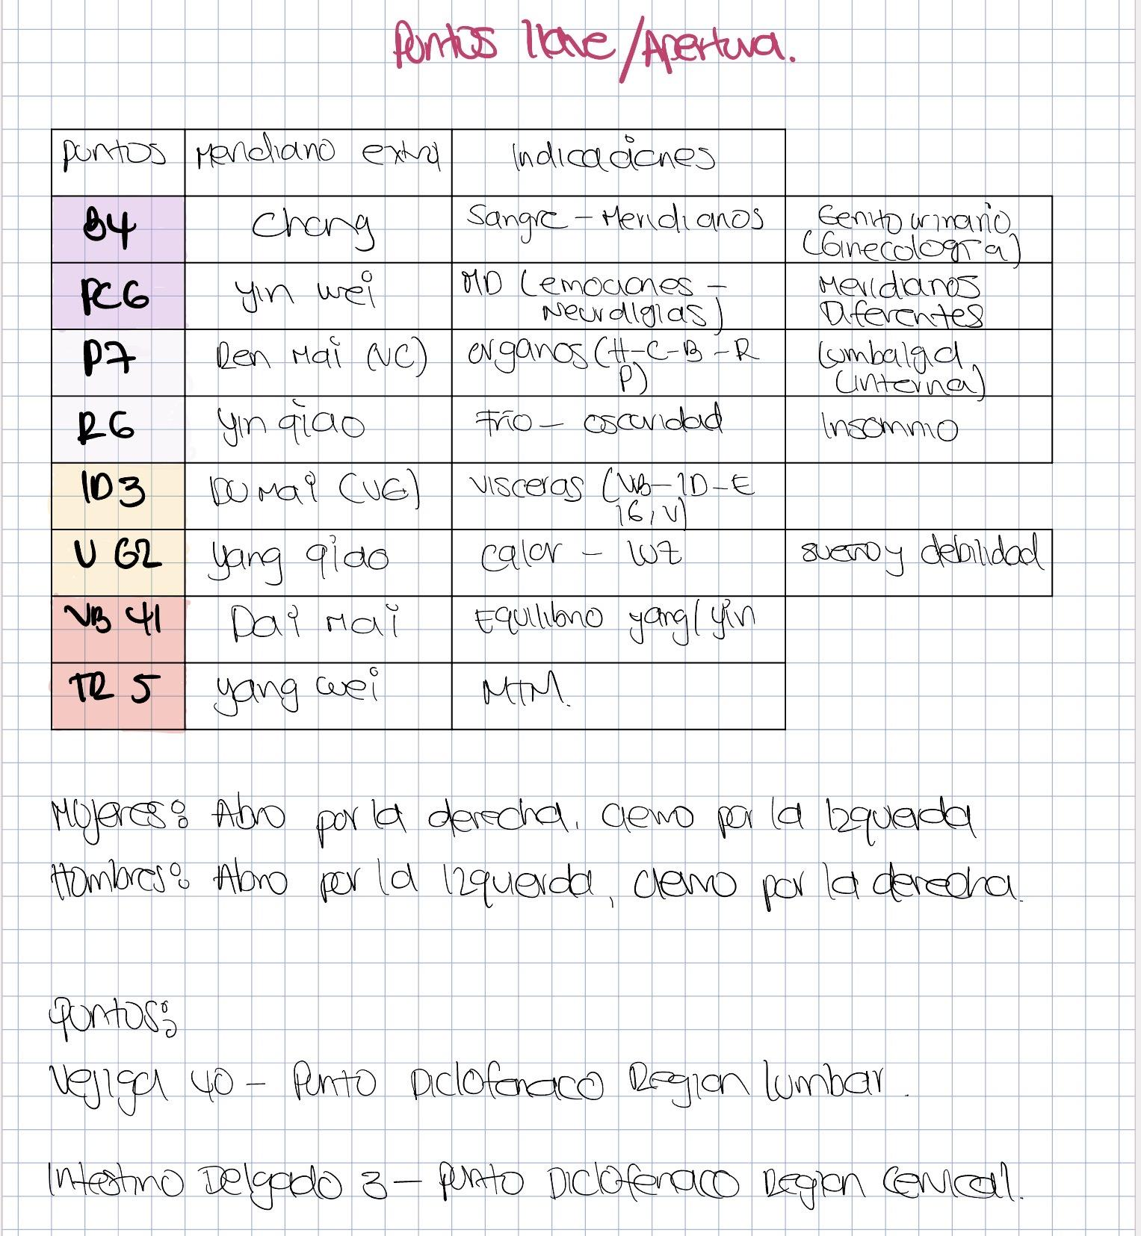
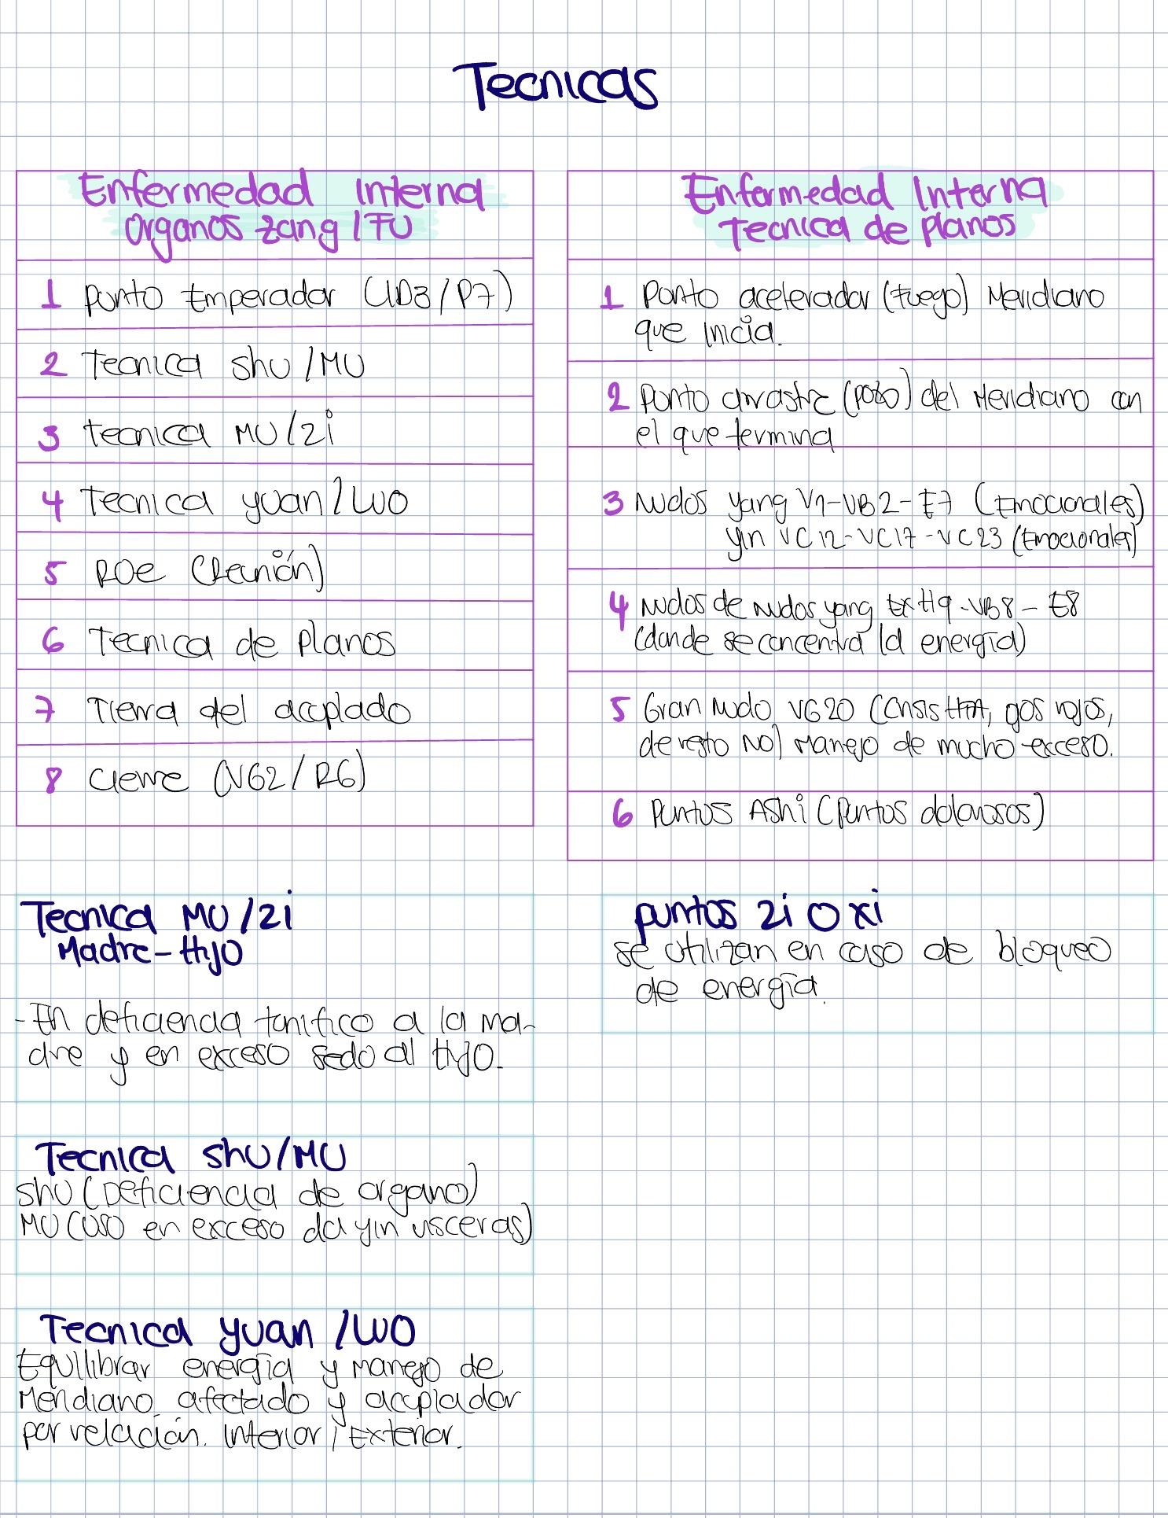

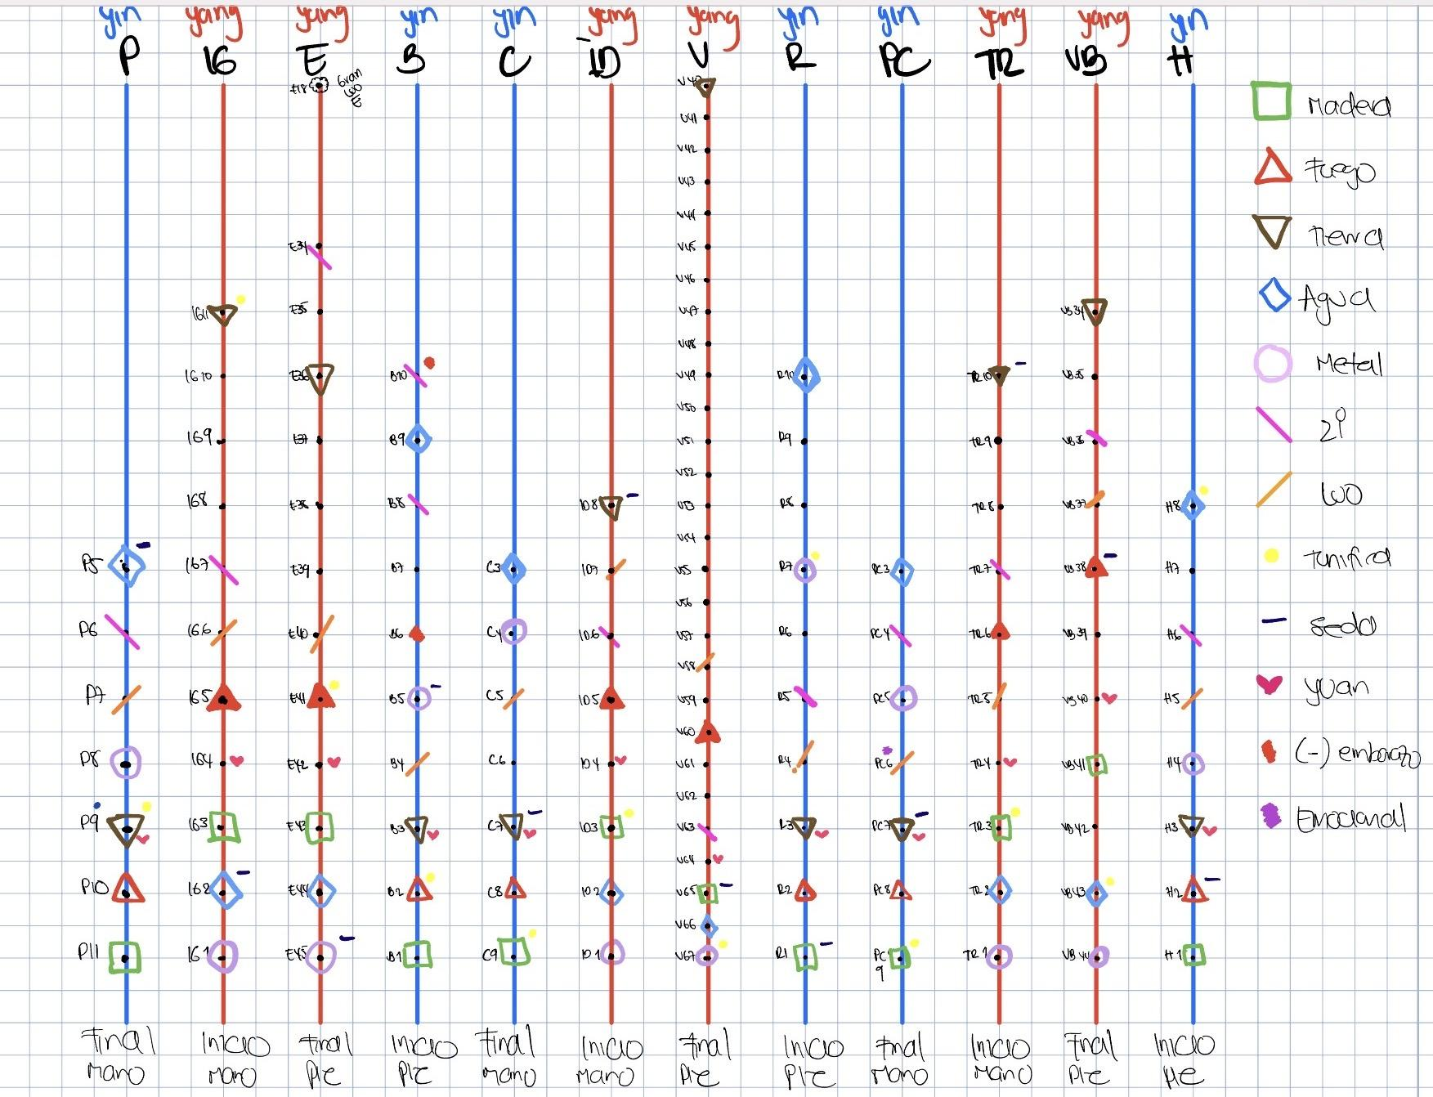

 |  |  |  | BRAZO |  |  | PIERNA |  |  |  | BRAZO |  |  | PIERNA
 |  |  | FUNCIÓN | C | PC | P | B | H | R | Yang | IG | TR | ID | V | VB | E
TECNICA ZANG-FU | 1 EXTRAORDINARIOS EMPERADOR | CHONG MAI | SANGRE |  |  |  | B4
 |  | YINWEI | MD Y PSICOEMOCIONALES | LUO R9 | PC6
 |  | REN | ORGANOS | REN 15 |  | P7
 |  | YINQIAO | OSCURIDAD DA SUEÑO | LUO R8 |  |  |  |  | R6
 |  | DU | VISCERAS | DU1 |  |  |  |  |  |  |  |  | ID3
 |  | YANQIAO | LUZ DESPIERTA | LUO V59 |  |  |  |  |  |  |  |  |  | V62
 |  | DAI MAI | EQUILIBRIO FRIO CALOR |  |  |  |  |  |  |  |  |  |  |  | VB41
 |  | YANGWEI | MTM / PIEL/ OSTEOMUSCULAR | LUO VB35 |  |  |  |  |  |  |  | TR5
 | SHU ANTIG MINISTROS | SHU ANT. | Yin | C | PC | P | B | H | R | Yang | IG | TR | ID | V | VB | E
 |  | 1 pozo | madera | C9 | PC9 | P11 | B1 | H1 | R1 | metal | IG1 | TR1 | ID1 | V67 | VB44 | E45
 |  | 2 manantial | fuego | C8 | PC8 | P10 | B2 | H2 | R2 | agua | IG2 | TR2 | ID2 | V66 | VB43 | E44
 |  | 3 quebrada | tierra | C7 | PC7 | P9 | B3 | H3 | R3 | madera | IG3 | TR3 | ID3 | V65 | VB41 | E43
 |  | 4 rio | metal | C4 | PC5 | P8 | B5 | H4 | R7 | fuego | IG5 | TR6 | ID5 | V60 | VB38 | E41
 |  | 5 MAR (HE) | agua | C3 | PC3 | P5 | B9 | H8 | R10 | tierra | IG11 | TR10 | ID8 | V40 | VB34 | E36
 | 2 MU ZI | DEFICIENCIE TONIFICAR | MADRE | C9 | PC9 | P9 | B2 | H8 | R7 | MADRE | IG11 | TR3 | ID3 | V67 | VB43 | E41
 |  | EXCESO DISPERSAR | HIJO | C7 | PC7 | P5 | B5 | H2 | R1 | HIJO | IG2 | TR10 | ID8 | V65 | VB38 | E45
 | 3 | SHU POST | Da yang | V15 (T5) | V14 | V13 (T3) | V20 (T11) | V18 (T9) | V23 (L2) | shu post | V25 | V22 | V27 | V28 | V19 (T10) | V21 (T12)
 |  | MU | Da yin | VC14 | VC17 | P1 | H13 | H14 | VB25 | MU | E25 | VC5 | VC4 | VC3 | VB24 | VC12
 | 4 | YUAN | Para excesos Yang, recibe del luo | C7 | PC7 | P9 | B3 | H3 | R3 | YUAN | IG4 | TR4 | ID4 | V64 | VB40 | E42
 |  | LUO | drena hacia el yuan | C5 | PC6 | P7 | B4 | H5 | R4 | LUO | IG6 | TR5 | ID7 | V58 | VB37 | E40
 | 5 | XI | Hendidura | C6 | PC4 | P6 | B8 - B10 | H6 | R5 | XI | IG7 | TR7 | ID6 | V63 | VB36 | E34
 |  | HUI | ORGANOS | H13 MU DE BAZO |  |  |  |  |  | VISCERAS | .VC12 HUI DE VISCERAS

 | LUO |  |  |  | YUAN
 | Meridiano acoplado | Punto Luo | Exceso | Deficiencia (vacío) | Yuan de las vísceras Yang se usan para manejar estados de exceso |  |  |  |  |  |  |  |  | MU
 | IG | P7 | Palmas y muñecas calientes | Cortedad respiración, micción frecuente. | IG4 | liberar la superficie y cazar el viento caliente |  |  |  |  |  |  |  | P1 | dispersar calor del Pulmón
 |  |  |  | sudor de manos | ID4 | para quitar el estancamiento de Qi del Hígado y calmar los dolores costales |  |  |  |  |  |  |  | VC17 | tonificar o hacer circular el Qi en el Tórax
 | ID | C5 | Llenura de pecho | afasia | V64 | para cazar la humedad caliente del quemador inferior |  |  |  |  |  |  |  | VC14 | calmar el espíritu. Patologías de Corazón que se acompañan de angustia
 | Tr | Pc 6 | Dolor cardiaco | disnea | VB40 | para quitar el estancamiento de Qi del Hígado |  |  |  |  |  |  |  | H14 | para hacer circular el Qi de Hígado cuando está estancado en el hipocondrio. Armoniza Hígado y Estómago
 | C | ID 7 | Alteración motora | verrugas | E42 | para cazar el viento frío de la cara en las parálisis faciales |  |  |  |  |  |  |  | VB24 | dispersar el calor húmedo de la VB
 |  |  | Rigidez codo y hombro |  | TR4 | para dispersar el calor de la VB que esté dando sordera. |  |  |  |  |  |  |  | H13 | hacer circular el Qi de Hígado cuando se estanca en el epigastrio o abdomen inferior. Armoniza el Hígado y el bazo
 | P | IG 6 | Dolor dental | Frio en dientes |  |  |  |  |  |  |  |  |  | VC12 | tonificar el Estómago o el Yin del Estómago y el Qi de bazo.
 | Pc | Tr5 | Espasmo codo | Alteración motora codo |  |  |  |  |  |  |  |  |  | VC5 | acumulación de calor en el Quemador inferior
 | R | V 58 | Rinorrea, obstrucción nasal. Dolor de espalda | epistaxis |  |  |  |  |  |  |  |  |  | E25 | regularizar Intestinos, calmar diarrea y dolor
 | H | VB 37 | Sincope | Músculos de pie débiles y flácidos |  |  |  |  |  |  |  |  |  | VC4 | regularizar ID. Tonifica el Riñón y el Qi Original
 |  |  | Piernas y pies muy frios |  |  |  |  |  |  |  |  |  |  | VC3 | calor húmedo de Vejiga
 | B | E40 | Dolor garganta, afonía. Manía | Sudor pie
 |  |  |  | Atrofia MIs
 | E | B4 | Dolor abdominal, diarrea | edema
 | V | R4 | Fatiga, disuria | Dolor lumbar
 | VB | H5 | Prolapso útero, hernia | Prurito genital
 |  |  | Inflamacion genital
 | Conecta abdomen | Ren VC 15 | Dolor abdominal | Prurito abdominal
 |  |  | Gobierna pared abdominal. | agotamiento
 | Conecta con cabeza | Du VG 1 | Rigidez columna. | Vertigo, cabeza pesada
 | Conecta con hipocondrio | B 21 | Dolor general. Poliartralgias | Debilidad general

TECNICA DE PLANOS

 | PLANOS | C | PC | P | B | H | R | IG | TR | ID | V | VB | E
1 | acelerador o fuego | C8 | PC8 | P10 | B2 | H2 | R2 | IG5 | TR6 | ID5 | V60 | VB38 | E41
2 | ashi
3 | nudo |  |  | VC12 |  | VC17 | VC23 |  |  |  | V1 | VB2 | E7
4 | nudo de nudos |  |  | VG20 | EXHN9 |  |  |  |  |  |  | VB8 | E8
5 | arrastre o pozo | C9 | PC9 | P11 | B1 | H1 | R1 | IG1 | TR1 | ID1 | V67 | VB44 | E45
6 | agua en los yang |  |  |  |  |  |  | IG2 | TR2 | ID2 | V66 | VB43 | E44
7 | hijo meridiano afectado | C7 | PC7 | P5 | B5 | H2 | R1 | IG2 | TR10 | ID8 | V65 | VB38 | E45
8 | tonifica (madre) meridiano afectado | C9 | PC9 | P9 | B2 | H8 | R7 | IG11 | TR3 | ID3 | V67 | VB43 | E41
9 | fuego meridiano afectado | C8 | PC8 | P10 | B2 | H2 | R2 | IG5 | TR6 | ID5 | V60 | VB38 | E41
10 | luo meridiano afectado | C5 | PC6 | P7 | B4 | H5 | R4 | IG6 | TR5 | ID7 | V58 | VB37 | E40
11 | yuan del acoplado | ID4 |  | IG4 | E42 | VB40 | V64 | P9 |  | C7 | R3 | H3 | B3
12 | pozo del acoplado | ID1 |  | IG1 | E45 | VB44 | V67 | P11 |  | C9 | R1 | H1 | B1
13 | tierra del acoplado | ID8 |  | IG11 | E36 | VB34 | V40 | P9 |  | C7 | R3 | H3 | B3

HUI |  | HE |  | 8 tecnicas BA FENG |  |  |  | PATOGENOS EXTERNOS
Hui de órganos | H13 | B5 | Acción venosa-safena | 1. liberación frio: P7-IG4-VG14 |  |  |  | Frío ataca el Tai Yang:La capa Yin le da e. para liberar el frío
Hui de vísceras | VC12 | VB20 | Acción vago-simpática | Purificación calor: IG4-IG11- VG14 |  |  |  | P7 Luo-
Hui de Qi | VC 17 | VB10 | Acción vago-simpática | 2. Regulariza Shao Yang Viento VB34 + H3 + tierra. |  |  |  | IG4 Yuan-
Hui de sangre | V 17 | V60 | Antálgico general | 3. Vomificación ==> Yang Ming E Pc6 Neuralgias |  |  |  | VG14 Unión de los 3 Yang
Hui de tendones | VB34 | R24 | Depresión mujer | 4. Purgación ==> Yang Ming IG B6 |  |  |  | Calor ataca el Tai yang
Hui de vasos | P9 | V40 | lumbar-aX dermatológica | 5. Calorificación ==> Tai yin B: VC12 moxar V20 Shu de B VC4 Moxar R+ V23 + VG4 + VC 6 |  |  |  | IG 4- Yuan
Hui de huesos | V11 | IG4 | Comando cara | 6. Refrigera Tai yin P R3 + B6+ VC4 manantial. |  |  |  | IG 11 – • Tierra, desciende Yang
Hui de medulas | VB 39 | VB39 | Alteraciones medulares | 7. Armonizar ==> Jue yin VG20- VC17- R1VC6- VC12- VC17 E36 |  |  |  | VG14 Unión de los 3 yang.
Hui Estómago | E36 | E30 | Asimilación alimentos | 8. Purificar ==> Shao yin Tonificar Qi: VG4- VC6- VC12- VC17 E36 Si frio: R+ è V23+ VG4+VC6 Tonificar Xue: B6-B10-VC4 V17-P9- H13- V52 si calor: R- è R3-7-10 |  |  |  | FRIO
Hui de IG | E37 | VC 9 | Separación líquidos | Dolor de vísceras |  |  |  | Impedir que entre. Calor ID pasarlo a V
Hui de ID | E39 | ID3 | Cuello, cervicalgias | Shu –Mu |  |  |  | V 60 moxando.
Hui de Tr | V39 | B6 | venoso | Luo-Yuan |  |  |  | Moxar calor general:
Hui de M.O. | IG 16 | P7 | cabeza | Regularizar el Yang Ming: IG4+ VC12 + E36 |  |  |  | R+ è V23- VG4- VC6
XI |  | R6 | insomnio | Mu de Tr: VC 5-6-7 |  |  |  | fuego del meridiano comprometido
Hemorroides, hemoptisis. Asma | P6 | E44 | Odontalgias | Sedar el fuego: H2- Pc8 |  |  |  | Moxar el área comprometida.
Dolor dental, gripa. Hemorroides | IG7 | B10 | Mar de la sangre | Técnica de Planos |  |  |  | VIENTO
Dolor epigástrico | E34 | VB37 | PUNTO DE LA LUZ | Rama: “cosido” zona viscerocutánea. |  |  |  | disminuir el Yang para eso tonifico el Yin.
Diarrea aguda. Dismenorreas | B8 | VG26 | SEPARACION DE AGUA | Dolor de órganos |  |  |  | B6 : Unión de los 3 YIN Produce sangre.
Insomnio. Dolor cardiaco. manía | C6 | E32 | REUNION ARTERIAS Y VENAS | 1.Punto Xi |  |  |  | B10: mar de la sangre XI de bazo-
Visión borrosa, tinnitus | ID6 | VG20 | REUNION 6 YANG | 2.Puntos Shu-Mu |  |  |  | VC 4: barrera del manantial
Convulsiones. Cistitis aguada. | V63 | R1 | POTENCIA TELURICA | 3.LUO: no se pone Yuan por que es plenitud |  |  |  | P9: Roe de circulación aporta agua
Prolapso útero, dismenorrea | R5 | VC14 | REUNION DE LOS 6 YIN | 4.Técnica de planos |  |  |  | H13 reunión de órganos
Dolor, palpitaciones, | Pc 4 | VB38 | MOXA EN CASO ANEMIA Y DEBILIDAD | 5.Técnica de cosido: zona viscerocutánea del dolor |  |  |  | V52 hematopoyético
Dolor precordial, enteritis | Tr7 | R2 | HIPERTENSOS | Enfermedad interna |  |  |  | V17 Roe de sangre
Manía con excitación. Depresión | VB36 | B21 | ACELERACION CIRCULACION | Técnica para órganos Zang-fu |  |  |  | Sí frio empeora: Moxar Shu de VB y de H
Hernia, sangrado genital .cistitis | H6 | VC22 | PLENITUD TORACICA | 1.Punto emperador : ID3/P7 |  |  |  | Si calor empeora: Mu de VB y de H
Dolor testicular, amenorrea, sudoración nocturna | R8 | VC6 | REUNION ENERGIAS Tr | 2.Técnica Shu- Mu |  |  |  | Cazar el viento:
Dolor pecho, flacidez MIs | VB35 |  |  | 3.Técnica Mu-Zi |  |  |  | 1.VG16+ VB20+ V12
Hernia- beriberi | R9 |  |  | 4.Técnica Yuan-Luo |  |  |  | 1.V10-Tr17- VB31
 |  |  |  | 5.Roe |  |  |  | fuego meridiano zona afectada. el calor neutraliza al viento
 |  |  |  | 6.Técnica de planos |  |  |  | HUMEDAD
 |  |  |  | 7.Tierra del acoplado |  |  |  | Moxar. Regularizar el Yang Ming: E36-IG4-VC12
 |  |  |  | 8.Cierre V62/ R6 |  |  |  | FLEMA
 |  |  |  | Técnica de LUO |  |  |  | Luo E – Yuan de Bazo E40 - B3
 |  |  |  | 1.Aguja en el Luo correspondiente |  |  |  | Regularizar el Calentador Inferior VC 5-6-7
 |  |  |  | 2.Punto pozo |  |  |  | viento frío humedad pasa a bazo y comienza a formar Flema
 |  |  |  | 3.Punto Yuan |  |  |  | Expeler el frío: dando calor Moxa
 |  |  |  | 4.Luo del acoplado |  |  |  | VC 12 mu de estómago
 |  |  |  | 5.Punto de tonificación. |  |  |  | V20 Shu de B
 |  |  |  |  |  |  |  | VC 4 moxar si hay frio de cuerpo, frio psíquico, frio sexual.
 |  |  |  |  |  |  |  | Tonificar R+ V23- VG4- VC6
 |  |  |  |  |  |  |  | El viento-calor-sequedad pasa a Pulmón
 |  |  |  |  |  |  |  | R3 Yuan
 |  |  |  |  |  |  |  | B6 reunión de Yin
 |  |  |  |  |  |  |  | VC4 • manantial Mu ID
 |  |  |  |  |  |  |  | Tonificar la sangre:
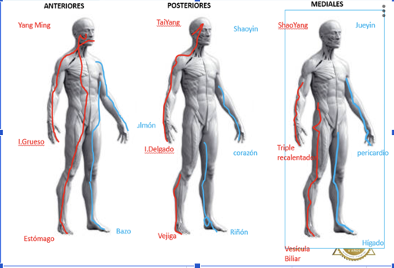
 |  |  |  |  |  |  |  | B6+ B10+ VC4
 |  |  |  |  |  |  |  | V17 + P9+ H13+ V52
 |  |  |  |  |  |  |  | Tonificar el Qi:
 |  |  |  |  |  |  |  | VG4 + VC6 + VC 12+ VC17
 |  |  |  |  |  |  |  | E36
 |  |  |  |  |  |  |  | Si la deficiencia de Qi continúa è deficiencia de Yang Dar Yang: Moxar R+
 |  |  |  |  |  |  |  | VG4 + V23+ VC6
 |  |  |  |  |  |  |  | Si la deficiencia de sangre continúa è deficiencia de Yin Dar Yin:
 |  |  |  |  |  |  |  | R3+ R7+ R10
 |  |  |  |  |  |  |  | B6 + V17+ VC4

